install
Windows HomeではDocker installができないため、Docker Toolboxで環境構築する。

まずは、以下のURLからToolboxをダウンロード

https://docs.docker.com/toolbox/toolbox_install_windows/

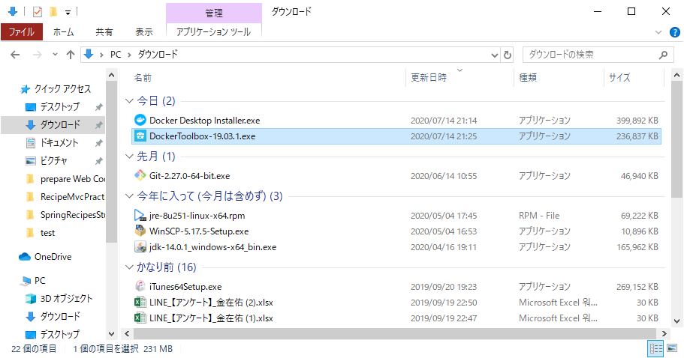

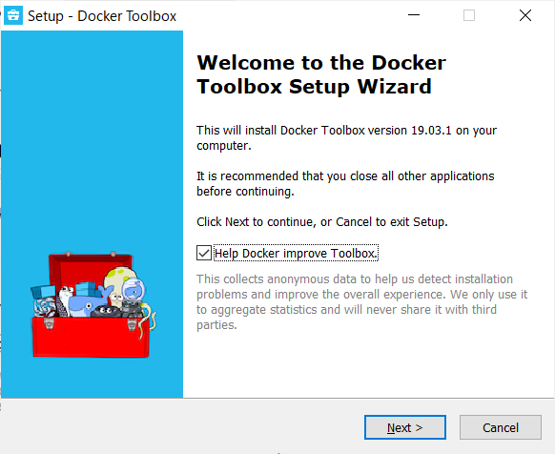
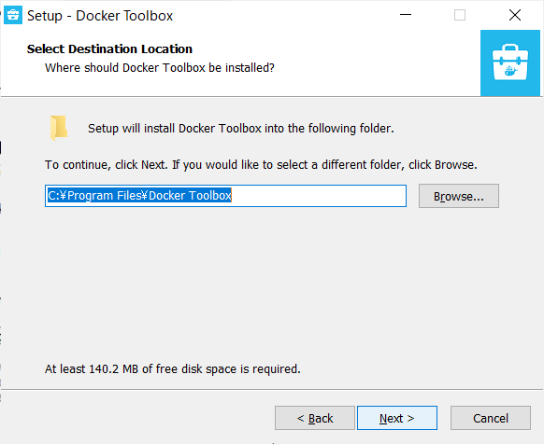

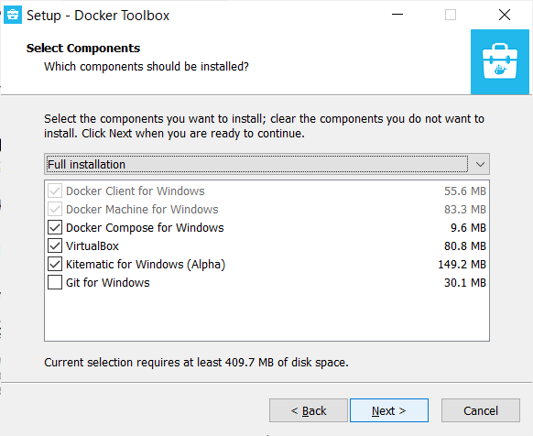
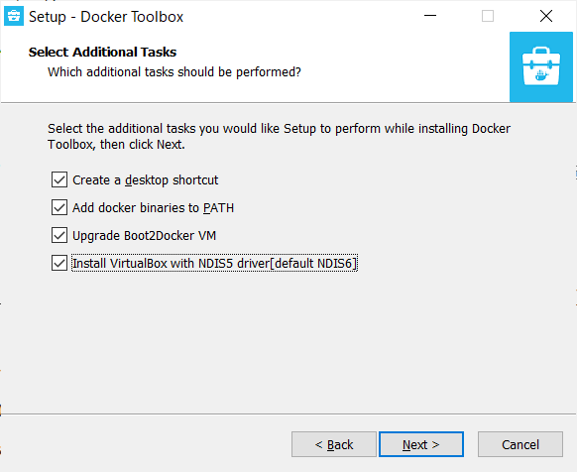

既にインストール済みであれば、チェック外す

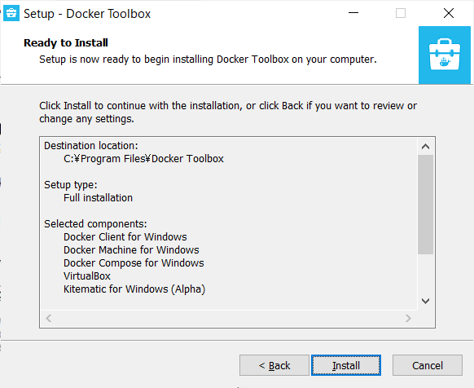
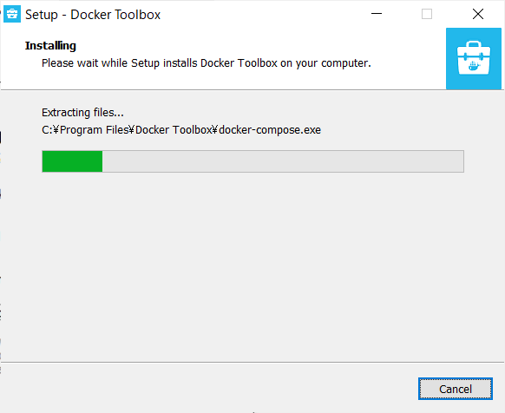

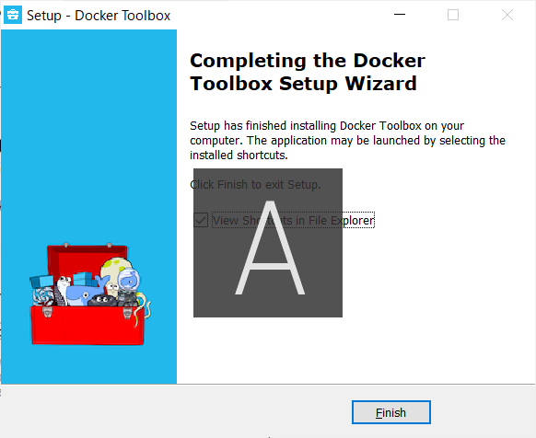

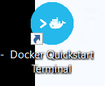
 | 実行

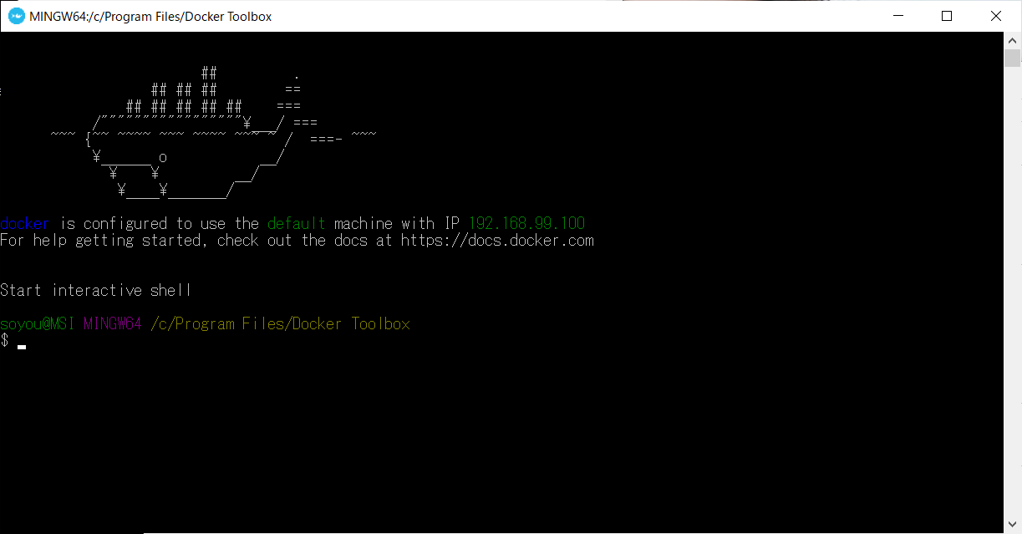

以下のエラーが出た場合、start.shを修正

Looks like something went wrong in step ´Looking for vboxmanage.exe´... Press any key to continue…

C:\Program Files\Docker Toolbox
start.sh

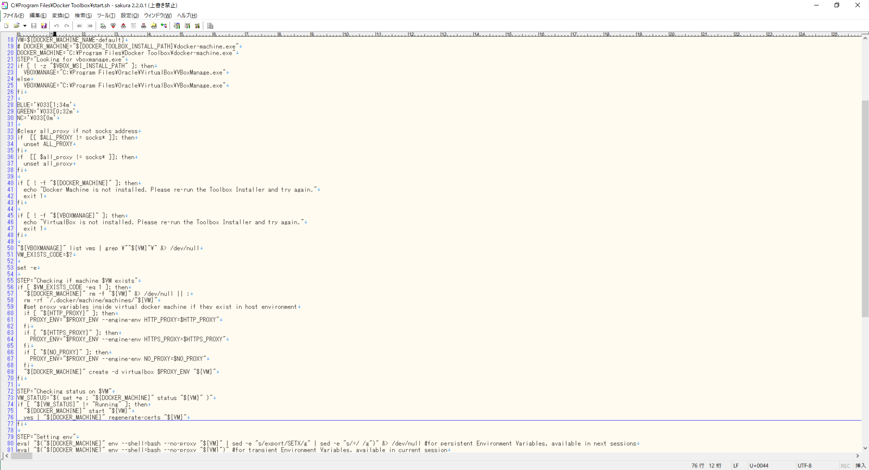
virtualboxの上でdockerを動かすため、VirtualBoxが必要。
自分は、VirtualBoxを既にインストールしておいたため、そのパスを絶対値で設定してあげた

Docker実行参考URL
https://spring.pleiades.io/guides/gs/spring-boot-docker/

Docker-DeskTop
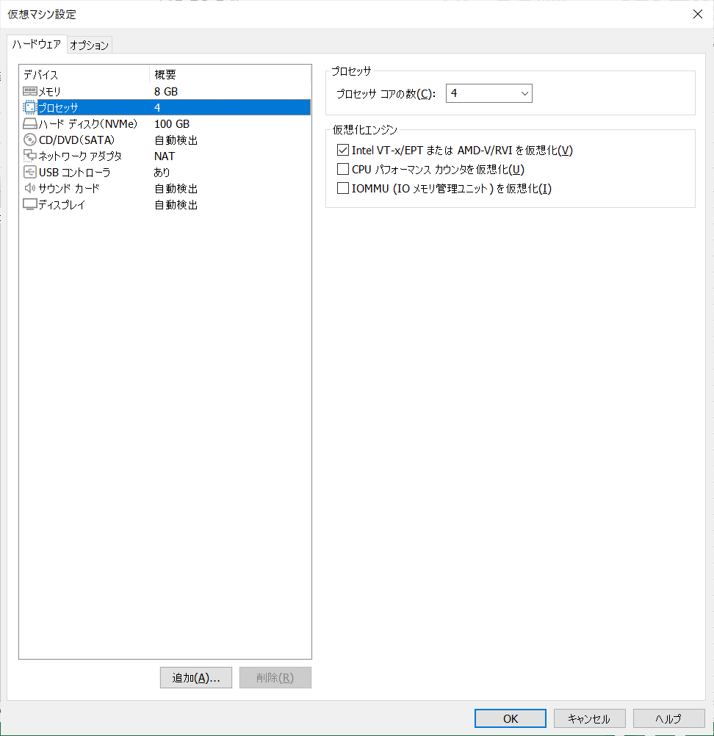
VMWareにwindows10 Enterpriseインストール後、windows10EnterpriseにDocker Desktopをインストるする場合
以下の設定が必要

host-only error
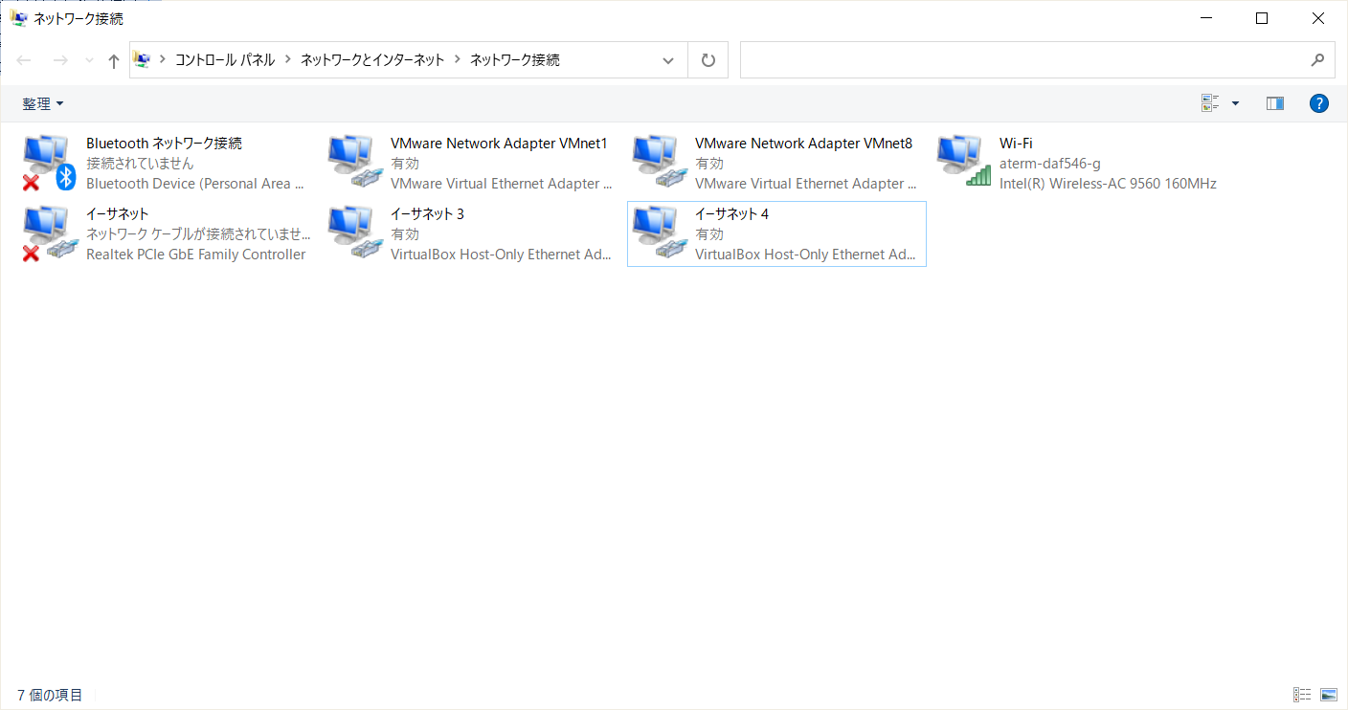
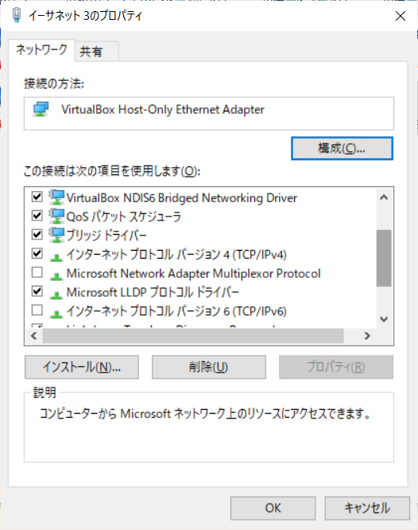

 | 対策１

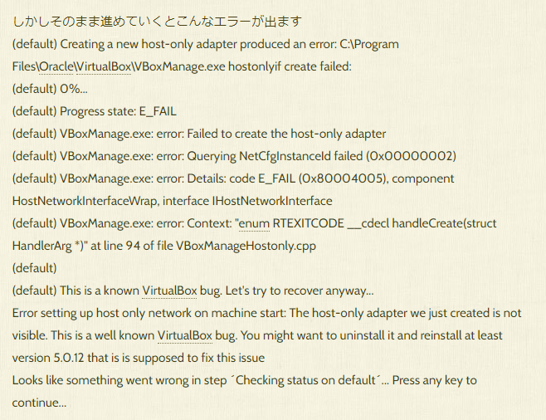

 | ToolBoxと同時にVirtualBoxをインストールしたら起こるみたいです。
 | 解決策
 | １いったんToolBoxとVirtualBoxをアンインストールしましょう

 | ２その後、VertualBoxをインストールします。最新バージョンで大丈夫です。

 | ３DockerToolBoxをインストールします。
 | その際、VirtualBoxをインストールしないようにします。

 | 対策２
 | 以下のエラーの場合

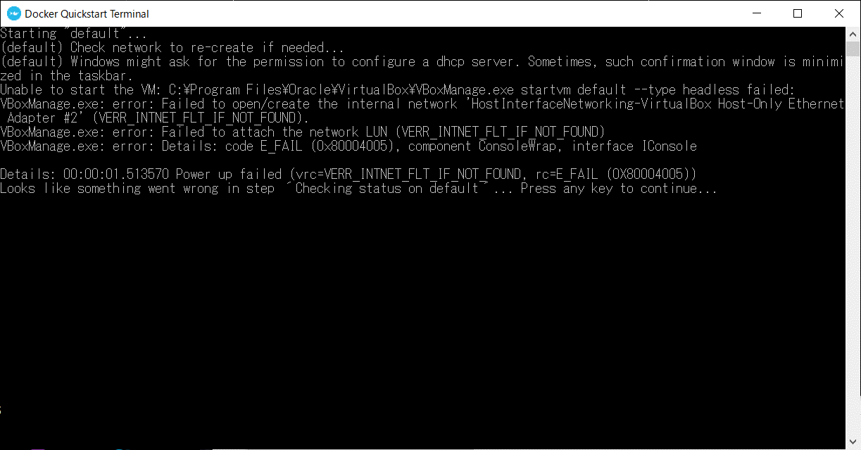

1 | ネットワークと共有センター を開く
2 | アダプターの設定の変更 を開く
3 | VirtualBox Host-Only Network #N のプロパティを開く
4 | VirtualBox NDIS6 Bridged Networking Driver にチェックを入れる
5 | インターネットプロトコル バージョン6(TCP/IPv6) のチェックを外す
6 | [OK] を押し、プロパティウィンドウを閉じる
7 | VirtualBox Host-Only Network #N の右クリックメニューで「無効」にする
8 | 再度、「有効」にし直す

Waiting no response
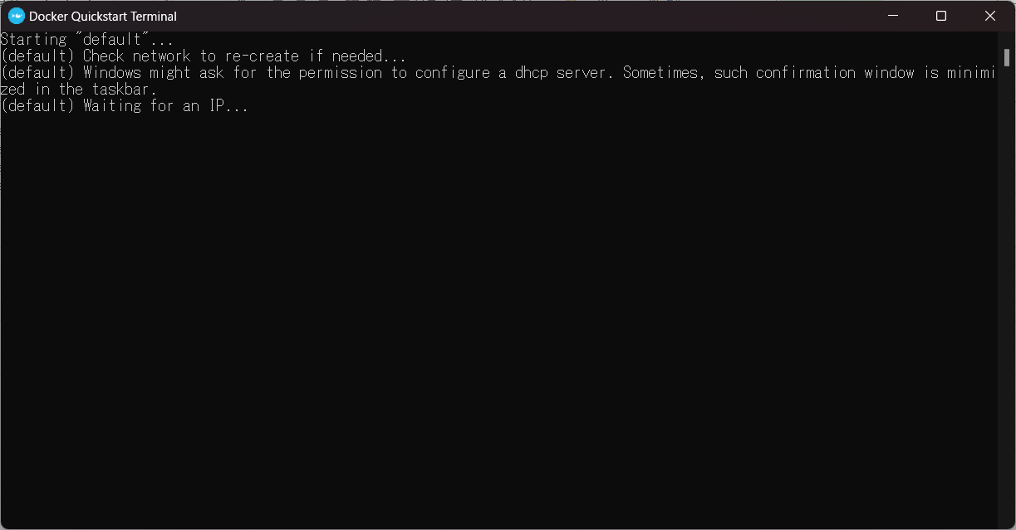
Starting "default"...
(default) Check network to re-create if needed...
(default) Windows might ask for the permission to configure a dhcp server. Sometimes, such confirmation window is minimized in the taskbar.
(default) Waiting for an IP...

Sheet2
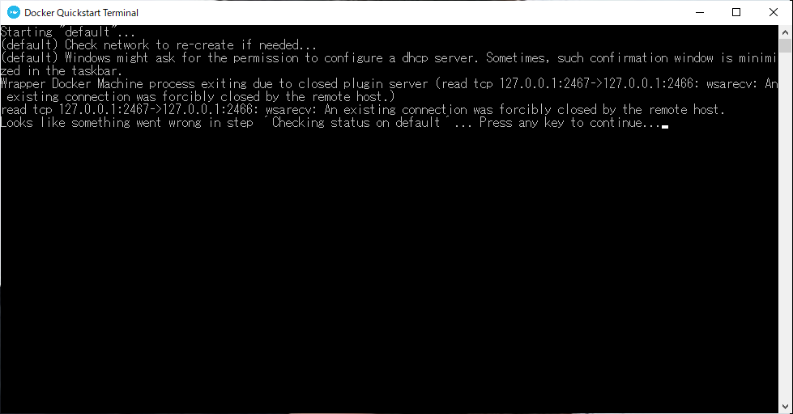

Starting "default"...
(default) Check network to re-create if needed...
(default) Windows might ask for the permission to configure a dhcp server. Sometimes, such confirmation window is minimized in the taskbar.
Wrapper Docker Machine process exiting due to closed plugin server (read tcp 127.0.0.1:2467->127.0.0.1:2466: wsarecv: An existing connection was forcibly closed by the remote host.)
read tcp 127.0.0.1:2467->127.0.0.1:2466: wsarecv: An existing connection was forcibly closed by the remote host.
Looks like something went wrong in step ´Checking status on default´... Press any key to continue...

port forward
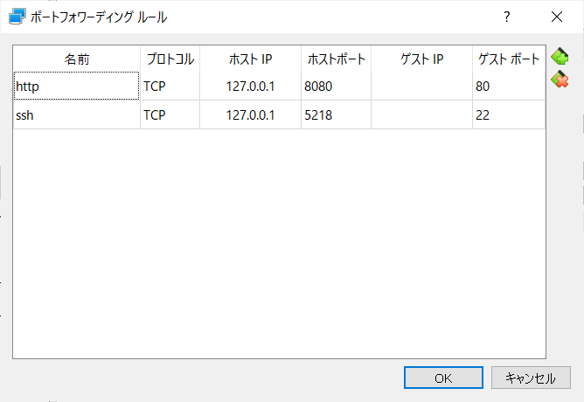
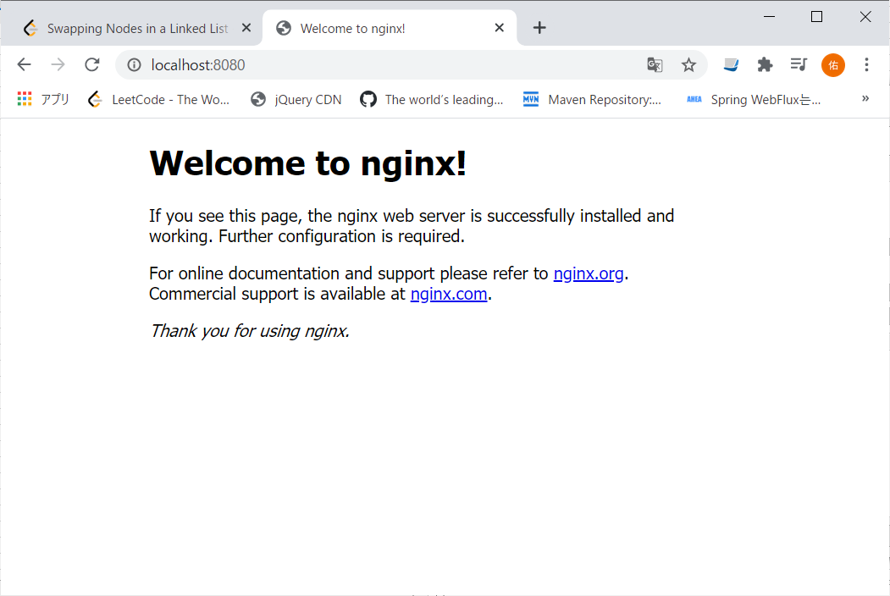
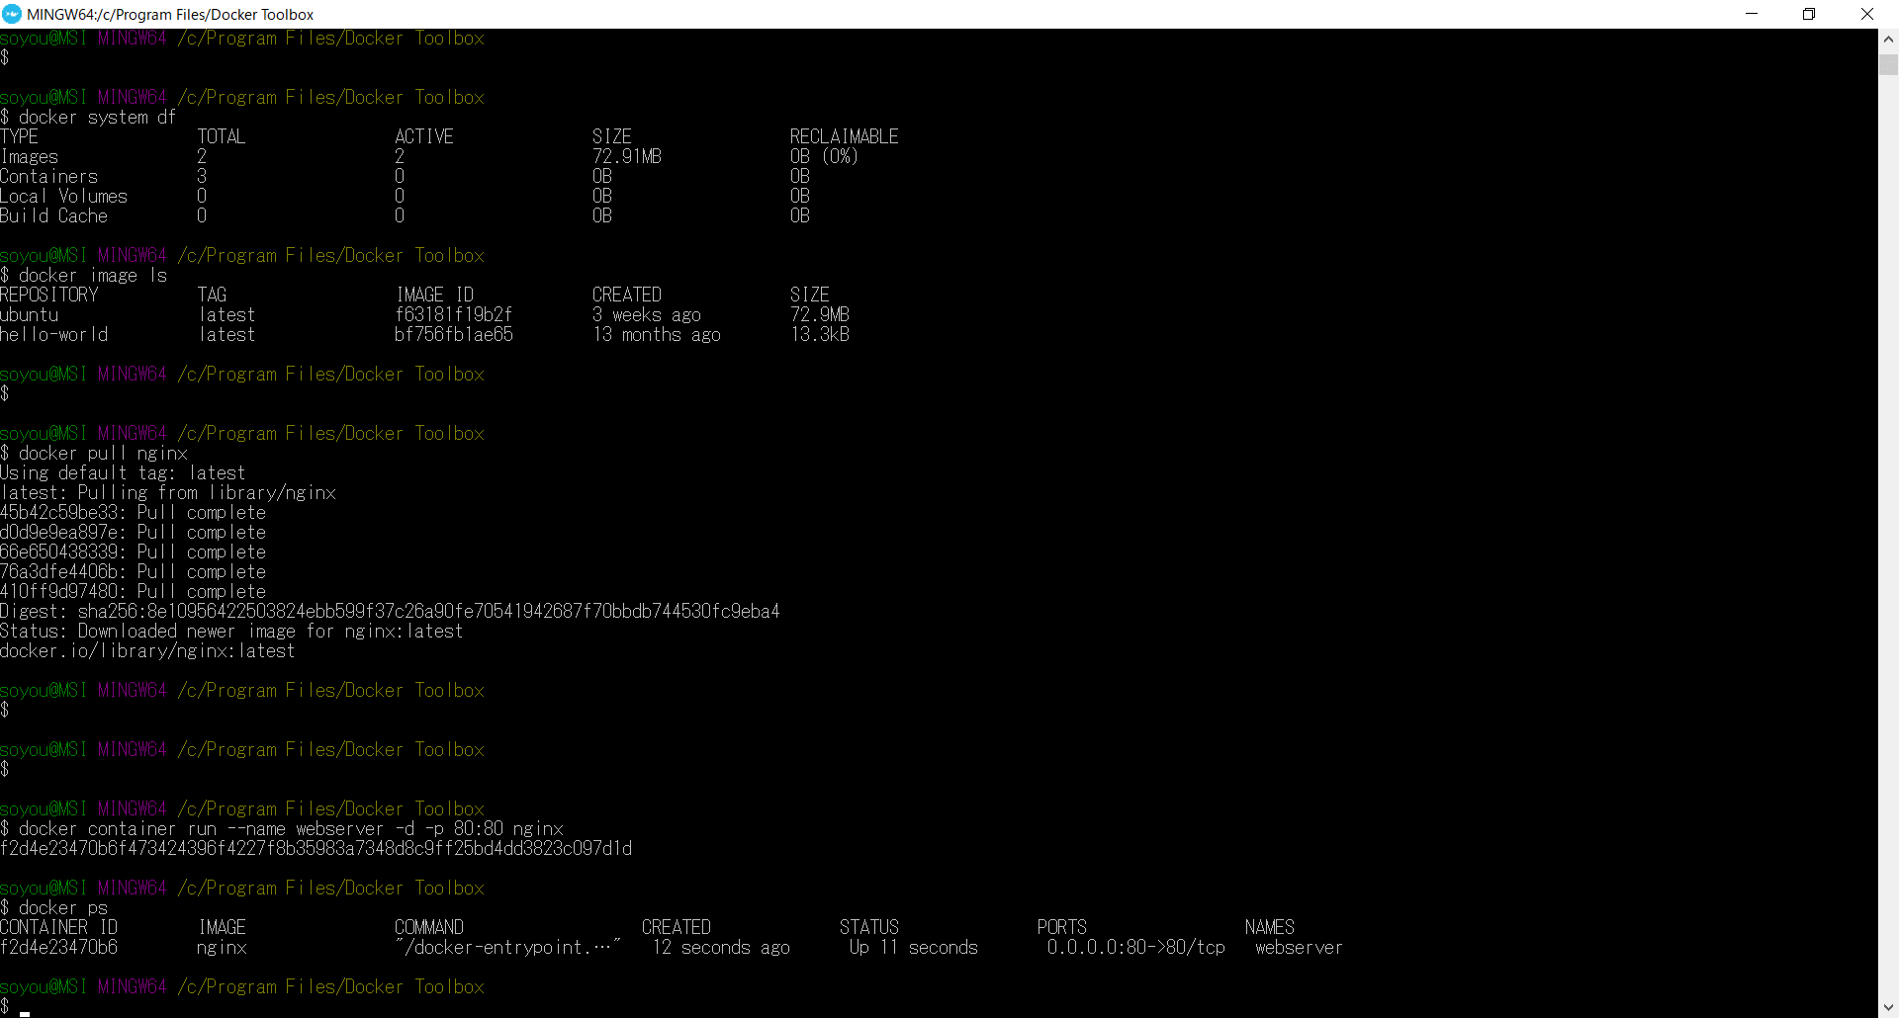

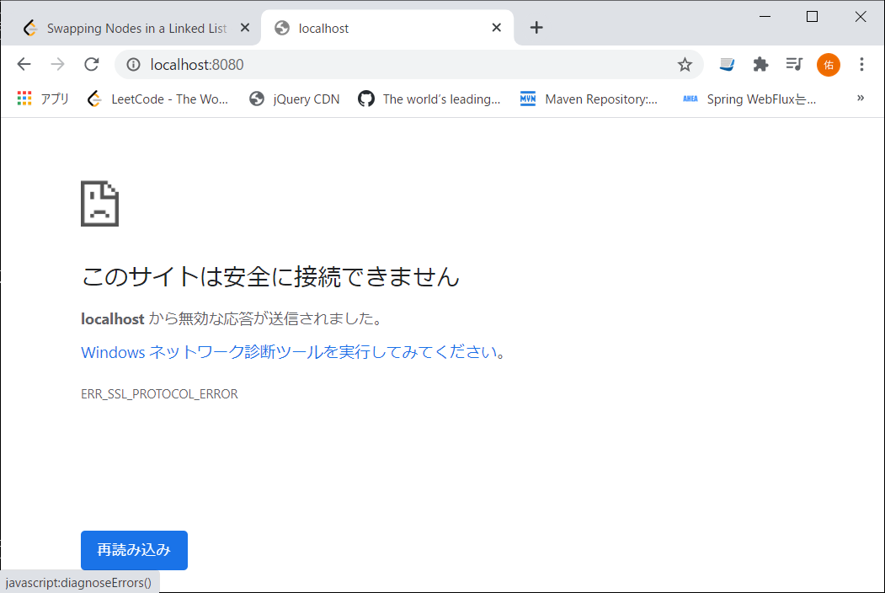

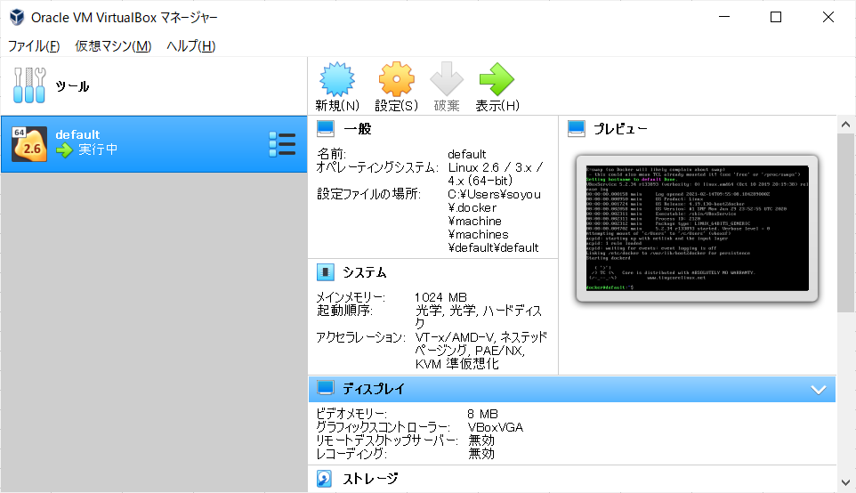

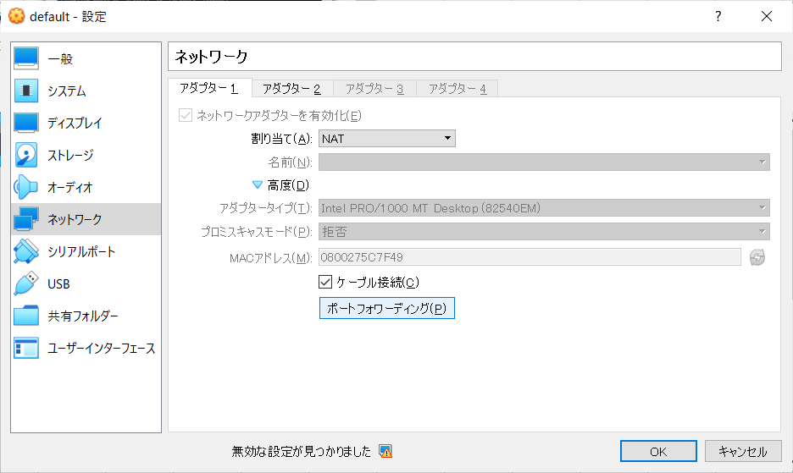

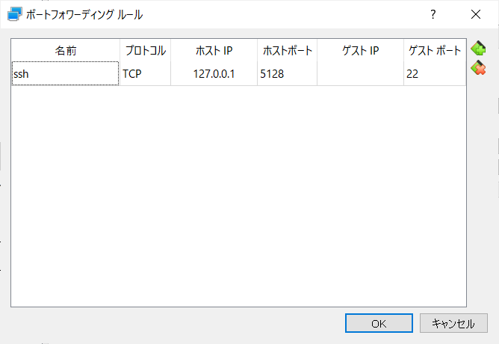

WindowsとDockerの間にOracle VirtualBoxがあるため、直接DockerContainerへ進入することができない。
そのため、PortForawrdでridge(橋)を作ってあげる

volume設定
Windows 10 Home
Docker Toolboxを使用する場合は、
VirtualBoxを経由してDockerにアクセスするため、Windows->DockerにVolumeを設定することはできない。
そのため、以下の手順が必要
Windows
VirtualBox
Docker

Container
Folder
共有Directory
dir

①共有フォルダ指定
②Volume指定
Container
dir

①共有フォルダ指定

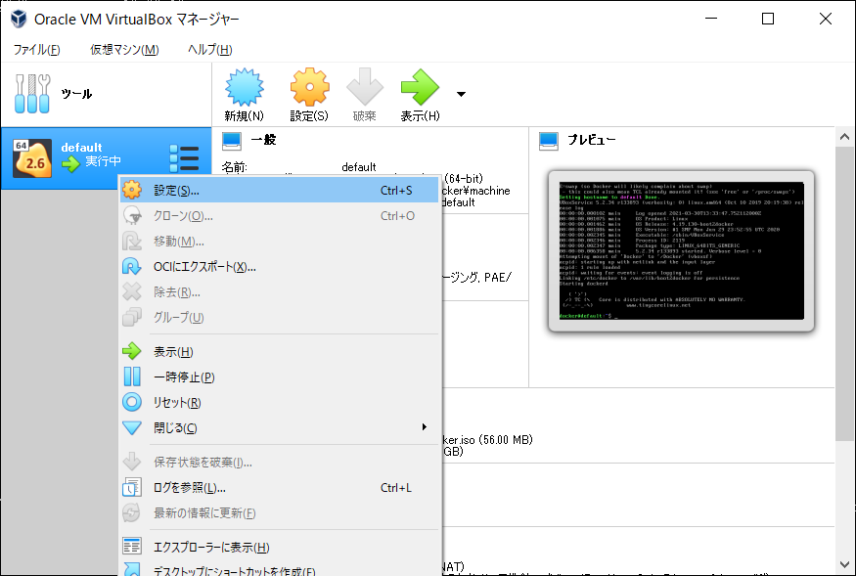

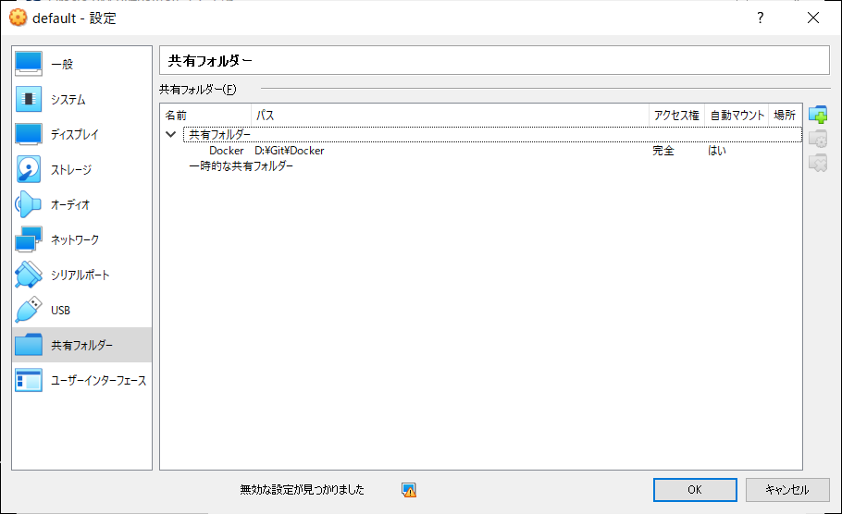

共有フォルダ指定

Dockerで確認

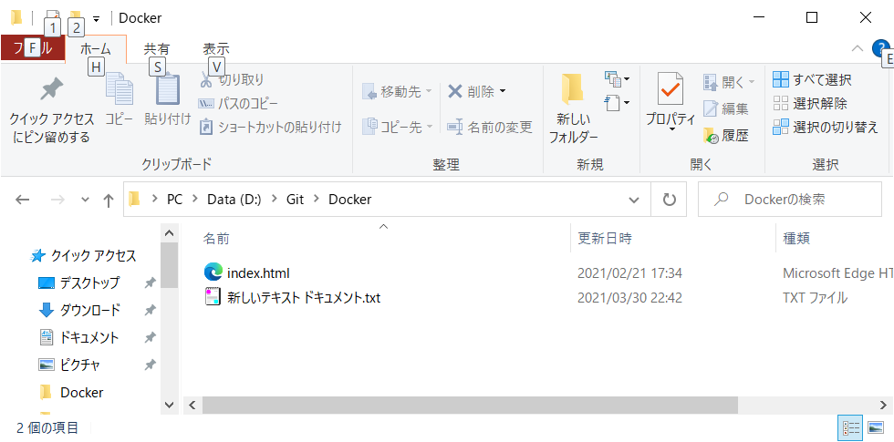

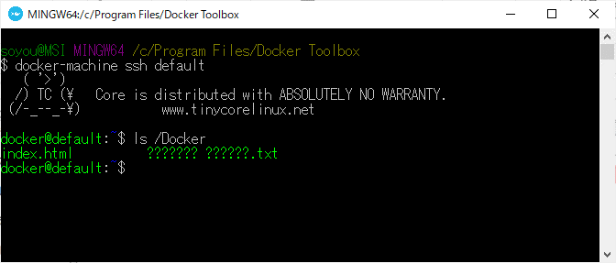

②Volume指定

payara-oracle連結
①Network設定
新規Network作成
docker network create wordpress-network

$ docker network ls
NETWORK ID NAME DRIVER SCOPE
fda6d9cb9d52 bridge bridge local
547e7837eb1e cp-all-in-one_default bridge local
ce212ba73fa8 host host local
37d3e2e26f3a none null local
2b8f7c86aecc wordpress-network bridge local

②IP確認
payara
$ docker exec -it payara bash
payara@bc3810469755:~$ hostname -i
172.19.0.2

oracle
$ docker exec -it oracle bash
root@f7705daf82fb:/# hostname -i
172.19.0.3

②同じNetwork内にしてコンテナ稼働

まずoracle
$ docker run --name payara --network wordpress-network -v Docker:/opt/payara/deployments -d -p 49161:1521 wnameless/oracle-xe-11g-r2

payara
$ docker run --name payara --network wordpress-network -v Docker:/opt/payara/deployments -d -p 4848:4848 -p 8080:8080 payara/server-full
6f74b0d1177330e21f7aa17514846b6075e0e9ebe15e2efccd3df0cc488ca53d

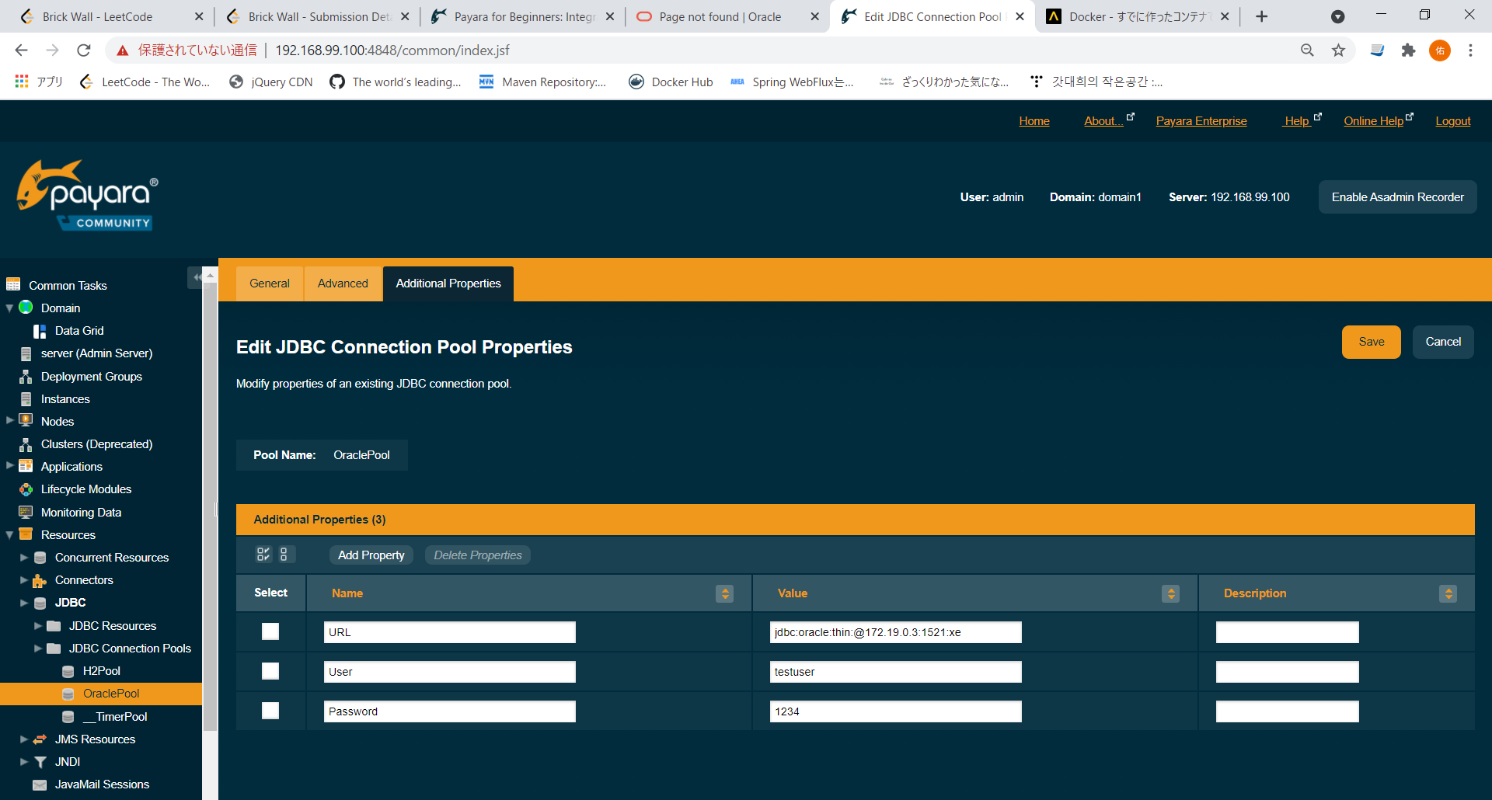

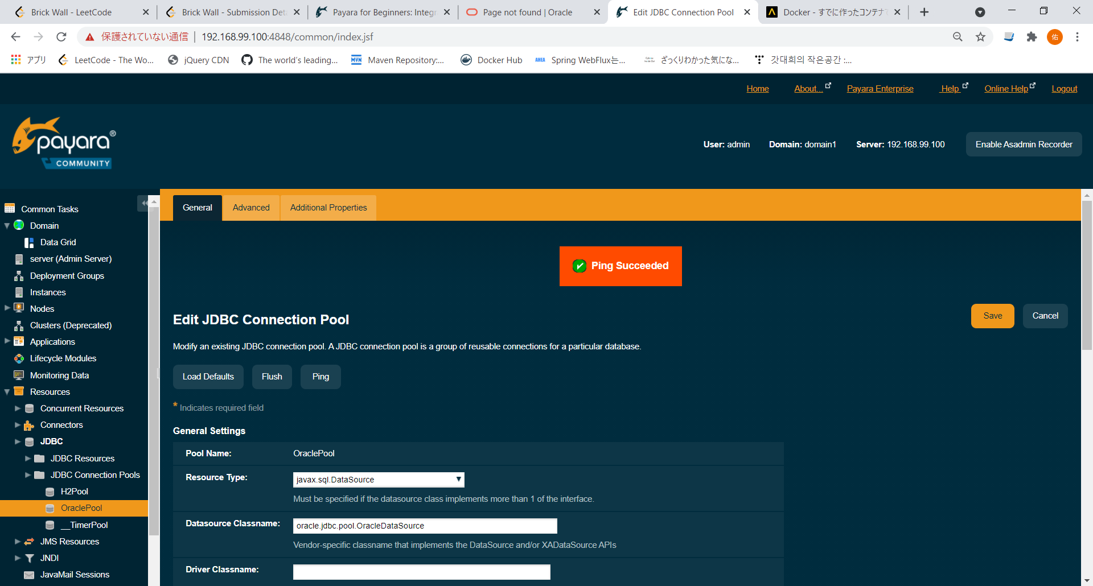

「Ping Connection Pool failed for OraclePool. Class name is wrong or classpath is not set for : oracle.jdbc.pool.OracleDataSource Please check the server.log for more details.」
→ojdbcのドライバが配置されていない場合こういったエラーが発生する。
その時は、ドライバ配置後、サーバ再起動（container再起動）

 | ドライバ配置場所
 | payara@4e97991ba1ed:~$ ls -ltr /opt/payara/appserver/glassfish/domains/domain1/lib/ext/
 | total 4068
 | -rwxr-xr-x 1 payara payara 4161744 Mar 31 14:07 ojdbc8.jar
 | payara@4e97991ba1ed:~$ chmod 777 /opt/payara/appserver/glassfish/domains/domain1/lib/ext/ojdbc8.jar

